業種他
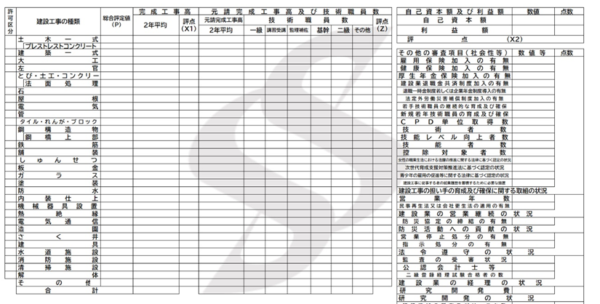
 |  |  | 黄色のセルは、直接入力 |  |  |  | 水色セルは、プルダウンから選択
営業年数
 | 年

技術職員数
 | 人 |  |  | の合計人数

労働福祉の状況
雇用保険加入の有無 |  |  |  |  |  |  |  |  |  |  |  |  | 0
健康保険加入の有無 |  |  |  |  |  |  |  |  |  |  |  |  | 0
厚生年金保険加入の有無 |  |  |  |  |  |  |  |  |  |  |  |  | 0
建設業退職金共済制度加入の有無 |  |  |  |  |  |  |  |  |  |  |  |  | 0
退職一時金制度若しくは企業年金制度導入の有無 |  |  |  |  |  |  |  |  |  |  |  |  | 0
法定外労働災害補償制度加入の有無 |  |  |  |  |  |  |  |  |  |  |  |  | 0
 |  |  |  |  |  |  |  |  |  |  |  |  | 0

建設工事の種類
希望工種は、最大10個まで登録できます。
入力する表の下の経営規模等評価結果通知書総合評定値通知書を参考に対応する項目に入力してください。
経営規模等評価結果通知書総合評定値通知書の工種順に上から行を埋めてください。途中に空白行を作らないでください。
総合評定値（P）が1点以上の工種のみ申請できます。 |  |  |  |  |  |  |  | 重複 | 同じ工種がふたつ以上入力されています。工種はそれぞれひとつのみ入力してください。
①、②はプルダウンメニューから選択してください。 |  |  |  |  |  |  |  | 空白行 | ひとつ上の行が空白になっています。上から順に行を埋めてください。
③、④（半角数字）は経営規模等評価結果通知書総合評定値通知書から数値を転記してください。 |  |  |  |  |  |  |  | 未入力 | 未入力の欄があります。赤色に変わったセルに入力してください。
（①、②、③、④の記載内容・記載数字は下記経営規模等評価結果通知書 |  |  |  |  |  |  |  | エラーメッセージが表示された場合は、上記に従い入力内容を修正してください。
総合評定値通知書よりご確認いただき、記載願います。）
 | ①建設業 | ②希望工種 |  | ③総合 評定値 | ④完成 工事高 （千円） | エラー メッセージ
 | 許可区分 |  |  |  |  |  |  |  |  | 工種 | 建設業許可 |  | ①② | ③ | 重複 | 空白行
1 |  |  |  |  |  |  |  |  |  | 01.土木一式 | 1.一般 | 0
2 |  |  |  |  |  |  |  |  |  | 02.建築一式 | 2.特定 | 0
3 |  |  |  |  |  |  |  |  |  | 03.大工 |  | 0
4 |  |  |  |  |  |  |  |  |  | 04.左官 |  | 0
5 |  |  |  |  |  |  |  |  |  | 05.とび・土工・コンクリート |  | 0
6 |  |  |  |  |  |  |  |  |  | 06.石 |  | 0
7 |  |  |  |  |  |  |  |  |  | 07.屋根 |  | 0
8 |  |  |  |  |  |  |  |  |  | 08.電気 |  | 0
9 |  |  |  |  |  |  |  |  |  | 09.管 |  | 0
10 |  |  |  |  |  |  |  |  |  | 10.タイル・れんが・ブロック |  | 0
 |  |  |  |  |  |  |  |  |  | 11.鋼構造物
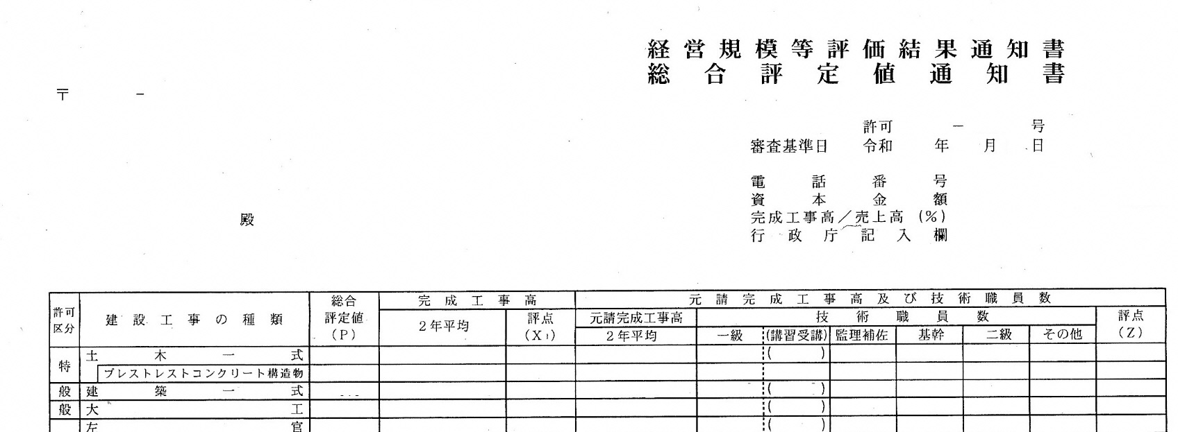
 |  |  |  |  |  |  |  |  |  | 12.鉄筋
 |  |  |  |  |  |  |  |  |  | 13.舗装
 |  |  |  |  |  |  |  |  |  | 14.しゅんせつ
 |  |  |  |  |  |  |  |  |  | 15.板金
 |  |  |  |  |  |  |  |  |  | 16.ガラス
 |  |  |  |  |  |  |  |  |  | 17.塗装
 |  |  |  |  |  |  |  |  |  | 18.防水
 |  |  |  |  |  |  |  |  |  | 19.内装仕上
 |  |  |  |  |  |  |  |  |  | 20.機械器具設置
①
②
③
④
 |  |  |  |  |  |  |  |  |  | 21.熱絶縁
 |  |  |  |  |  |  |  |  |  | 22.電気通信
 |  |  |  |  |  |  |  |  |  | 23.造園
 |  |  |  |  |  |  |  |  |  | 24.さく井
 |  |  |  |  |  |  |  |  |  | 25.建具
 |  |  |  |  |  |  |  |  |  | 26.水道施設
 |  |  |  |  |  |  |  |  |  | 27.消防施設
 |  |  |  |  |  |  |  |  |  | 28.清掃施設
 |  |  |  |  |  |  |  |  |  | 29.解体

③-4業態調書（港湾）
※受付番号 |  |  |  |  |  | ※業者コード
業 態 調 書（「港湾空港関係」）
 | 港湾工事用作業船保有状況
25
 |  |  |  | 区 分 |  |  | 能 力 | 単 位 | 単位総数
 |  |  |  |  |  |  |  |  | 自社保有船舶 | 共有船舶 | 借上船舶 | 合 計
 |  |  |  | 1 | 浚渫船 |  | 掘削力 | ｍ3／ｈ
 |  |  |  |  |  |  |  | （浚渫能力）
 |  |  |  | 2 | 揚土船 |  | 揚土力 | ｍ3／ｈ
 |  |  |  |  |  |  |  | （揚土能力）
 |  |  |  | 3 | 起重機船（15t吊以上） |  | 築造力 | ｔ
 |  |  |  |  |  |  |  | （吊荷重）
 |  |  |  | 4 | 杭打船 |  | 杭打力 | ＰＳ
 |  |  |  |  |  |  |  | （主機馬力）
 |  |  |  | 5 | ケーソン製作用作業台船 |  | 製作力 | ｔ
 |  |  |  |  |  |  |  | （揚荷能力）
 |  |  |  | 6 | 地盤改良船 |  | 地 盤 | 隻数
 |  |  |  |  |  |  | 改良力
 |  |  |  | 7 | 砕岩船 |  | 砕岩力 | 隻数

 |  |  |  | 8 | その他特殊船 |  | － | 隻数

 |  |  |  | 9 | 環境性能の高い作業船 |  | － | 隻数

（注）
 |  | １．揚土船には、リクレーマ船、バージアンローダー船、圧送船を含む。
 |  | ２．起重機船には、クレーン付台船を含む｡
 |  | ３．地盤改良船には、固化材プラント船を含む｡
 |  | ４．砕岩船には、砕岩専用船を記入する。（グラブ浚渫船等との兼用船は含まない）
 |  | ５．その他特殊船は、砂撒船、トレミー船、コンクリートミキサー船とする。
 |  | ６．環境性能の高い作業船とは、「海洋汚染等及び海上災害の防止に関する法律」に定める、窒素酸化物の放出量に係る放出基準を満足する作業船を指す。
 |  |  | 対象とする作業船は、区分１～８に示す作業船と同じとし、該当する場合は重複して記載することとする。
 |  | ７．記載事項の基準日は定期の資格審査を行う直前の12月１日とする｡

 | 専門技術者状況
26 |  |  |  | 登録海上起重基幹技能者 ※１ |  |  |  | 人

 |  |  |  | 海上起重作業管理技士 ※２ |  |  |  | 人

 | 一般社団法人日本海上起重技術協会の行う「登録海上起重基幹技能者」又は「海上起重作業管理技士」の認定試験に合格し登録を受けている者の人数を記載する｡
 | ※１ 「登録海上起重基幹技能者」のみの登録、又は「登録海上起重基幹技能者」及び「海上起重作業管理技士」の両方の登録を受けている者の人数を記入する。
 | ※２ 「海上起重作業管理技士」のみの登録を受けている者の人数を記入する。（「登録海上起重基幹技能者」と重複して計上しない。）
 | なお、「登録海上起重基幹技能者」及び「海上起重作業管理技士」の両方の登録を受けている者がいる場合は、重複して人数を記入しないこと。 また、記載事項の基準日は定期の資格審査を行う直前の10月1日とする。

③-5業態調書
※受付番号 |  |  |  |  |  |  |  |  | ※建設業許可番号
業 態 調 書 （「道路･河川･官庁営繕･公園関係」・「港湾空港関係」 共 通 ）
国土交通省退職者の特定部署への就任自粛等の要請について
国土交通省では別紙のとおり、「国土交通省との間で密接な関係があるとされた営利企業のうち、当省発注の公共工事の受注実績のある企業におかれては、退職後５年が経過していない国土交通省退職者について、平成１７年１０月１日以降、新たに営業担当部署へ就任させることがないよう要請」を行っているところです。
ついては、資格審査申請書類の一部として、このような国土交通省退職者の有無等に関する調書をご提出下さい。
国土交通省退職者の特定部署への就任自粛等の要請について
国土交通省では別紙のとおり、「国土交通省との間で密接な関係があるとされた営利企業のうち、当省発注の公共工事の受注実績のある企業におかれては、退職後５年が経過していない国土交通省退職者について、平成１７年１０月１日以降、新たに営業担当部署へ就任させることがないよう要請」を行っているところです。
ついては、資格審査申請書類の一部として、このような国土交通省退職者の有無等に関する調書をご提出下さい。

 |  | 令和８・９年度において、鶴田町 で行われる建設工事に係る競争に参加する資格の審査を申請します。

該当の有無について |  |  |  | 有 |  | 無

国土交通省退職者の再就職状況に関する事項
1 | 平成17年10月1日以降に営業担当部署に就いた者の氏名 |  |  |  |  |  |  |  | 平成17年10月1日以降における役職 | 営業担当部署への就任年月日（必ず平成17年10月1日以降の日付）
 |  |  |  |  |  |  |  |  |  | 平成 令和 | 年 | 月 | 日
 | 国土交通省における退職日 |  |  |  |  |  |  | 国土交通省における退職時の官職
 | 平成 令和 |  | 年 |  | 月 |  | 日

2 | 平成17年10月1日以降に営業担当部署に就いた者の氏名 |  |  |  |  |  |  |  | 平成17年10月1日以降における役職 | 営業担当部署への就任年月日（必ず平成17年10月1日以降の日付）
 |  |  |  |  |  |  |  |  |  | 平成 令和 | 年 | 月 | 日
 | 国土交通省における退職日 |  |  |  |  |  |  | 国土交通省における退職時の官職
 | 平成 令和 |  | 年 |  | 月 |  | 日

3 | 平成17年10月1日以降に営業担当部署に就いた者の氏名 |  |  |  |  |  |  |  | 平成17年10月1日以降における役職 | 営業担当部署への就任年月日（必ず平成17年10月1日以降の日付）
 |  |  |  |  |  |  |  |  |  | 平成 令和 | 年 | 月 | 日
 | 国土交通省における退職日 |  |  |  |  |  |  | 国土交通省における退職時の官職
 | 平成 令和 |  | 年 |  | 月 |  | 日

4 | 平成17年10月1日以降に営業担当部署に就いた者の氏名 |  |  |  |  |  |  |  | 平成17年10月1日以降における役職 | 営業担当部署への就任年月日（必ず平成17年10月1日以降の日付）
 |  |  |  |  |  |  |  |  |  | 平成 令和 | 年 | 月 | 日
 | 国土交通省における退職日 |  |  |  |  |  |  | 国土交通省における退職時の官職
 | 平成 令和 |  | 年 |  | 月 |  | 日

5 | 平成17年10月1日以降に営業担当部署に就いた者の氏名 |  |  |  |  |  |  |  | 平成17年10月1日以降における役職 | 営業担当部署への就任年月日（必ず平成17年10月1日以降の日付）
 |  |  |  |  |  |  |  |  |  | 平成 令和 | 年 | 月 | 日
 | 国土交通省における退職日 |  |  |  |  |  |  | 国土交通省における退職時の官職
 | 平成 令和 |  | 年 |  | 月 |  | 日

【記載要領】
 | １．本調書は、申請日現在で作成すること。
 | ２．社内異動及び新規採用は問わず、平成17年10月1日以降に営業担当部署に就いた者を対象とする。（平成17年10月1日以前から営業担当部署に就いている者は対象としない。）
 | ３．「国土交通省における退職時の官職」欄はできるだけ詳しく記入する。ただし、「国土交通省」は記入しない。（例：○○地方整備局○○河川国道事務所○○課長）
 | ４．「国土交通省における退職時の官職」及び「国土交通省における退職日」は把握している範囲において記入すること。

